Лист 1
Прайс-лист
МИР ПРЯЖИ

В валюте: руб. (курс 1).
Цены указаны на 07.08.2020

№ | Номенклатура/ Характеристика номенклатуры | Описание | Изображение | Артикул | Цена | Ед. | Остаток | Ссылка на сайт
 | Крючки для вязания арт.ТВ-СН-01 Maxwell №2/0-4/0 двусторон. цв.никель упак.12шт. | Крючки для вязания арт.ТВ-СН-01 Maxwell №2/0-4/0 двусторон. цв.никель упак.12шт. | 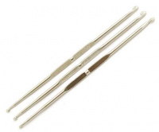 | ТВ.КРЧ.2/0-4/0.НИК | 159.25 |  |  | Изображение
 | Крючки для вязания арт.ТВ-СН-01 Maxwell №2/0-4/0 двусторон. цв.никель упак.12шт. |  |  |  | 159.25 | упак | 1 | Изображение
 | Крючки для вязания арт.ТВ-СН-01 Maxwell №2/0-5/0 двусторон. цв.никель упак.12шт. | Крючки для вязания арт.ТВ-СН-01 Maxwell №2/0-5/0 двусторон. цв.никель упак.12шт. | 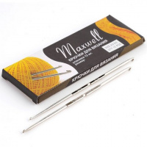 | ТВ.КРЧ.2/0-5/0.НИК | 159.25 |  |  | Изображение
 | Крючки для вязания арт.ТВ-СН-01 Maxwell №2/0-5/0 двусторон. цв.никель упак.12шт. |  |  |  | 159.25 | упак | 10 | Изображение
 | Крючки для вязания арт.ТВ-СН-01 Maxwell №9/0-10/0 двусторон. цв.никель упак.12шт. | Крючки для вязания арт.ТВ-СН-01 Maxwell №9/0-10/0 двусторон. цв.никель упак.12шт. | 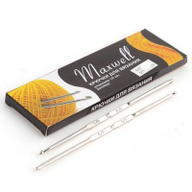 | ТВ.КРЧ.9/0-10/0.НИК | 159.25 |  |  | Изображение
 | Крючки для вязания арт.ТВ-СН-01 Maxwell №9/0-10/0 двусторон. цв.никель упак.12шт. |  |  |  | 159.25 | упак | 5 | Изображение
 | Крючки для вязания Maxwell Gold металлические со специальным покрытием арт.AL7450 Ø12,0мм, 15 см | Крючки для вязания Maxwell Gold металлические со специальным покрытием арт.AL7450 Ø12,0мм, 15 см | 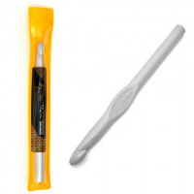 | MAXW.AL7450 | 550.65 |  |  | Изображение
 | Крючки для вязания Maxwell Gold металлические со специальным покрытием арт.AL7450 Ø12,0мм, 15 см |  |  |  | 550.65 | упак | 1 | Изображение
 | Крючки для вязания Maxwell Gold односторонние с золотой головкой арт.MAXW.8199, 0,5 мм, никель/розов | Крючки для вязания Maxwell Gold односторонние с золотой головкой арт.MAXW.8199, 0,5 мм, никель/розов | 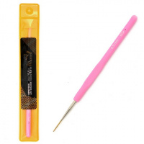 | MAXW.8199 | 408.79 |  |  | Изображение
 | Крючки для вязания Maxwell Gold односторонние с золотой головкой арт.MAXW.8199, 0,5 мм, никель/розов |  |  |  | 408.79 | упак | 9 | Изображение
 | Крючки для вязания Maxwell Gold односторонние с золотой головкой арт.MAXW.8200, 0,8 мм, никель/оранж | Крючки для вязания Maxwell Gold односторонние с золотой головкой арт.MAXW.8200, 0,8 мм, никель/оранж | 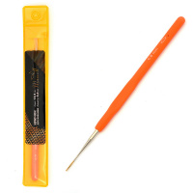 | MAXW.8200 | 407.80 |  |  | Изображение
 | Крючки для вязания Maxwell Gold односторонние с золотой головкой арт.MAXW.8200, 0,8 мм, никель/оранж |  |  |  | 407.80 | упак | 7 | Изображение
 | Крючки для вязания Maxwell Gold односторонние с золотой головкой арт.MAXW.8201, 1,0 мм, никель/синий | Крючки для вязания Maxwell Gold односторонние с золотой головкой арт.MAXW.8201, 1,0 мм, никель/синий | 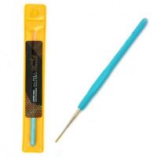 | MAXW.8201 | 408.79 |  |  | Изображение
 | Крючки для вязания Maxwell Gold односторонние с золотой головкой арт.MAXW.8201, 1,0 мм, никель/синий |  |  |  | 408.79 | упак | 5 | Изображение
 | Крючки для вязания Maxwell Gold односторонние с золотой головкой арт.MAXW.8202, 1,2 мм, никель/зелен | Крючки для вязания Maxwell Gold односторонние с золотой головкой арт.MAXW.8202, 1,2 мм, никель/зелен | 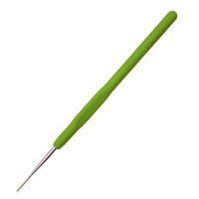 | MAXW.8202 | 407.80 |  |  | Изображение
 | Крючки для вязания Maxwell Gold односторонние с золотой головкой арт.MAXW.8202, 1,2 мм, никель/зелен |  |  |  | 407.80 | упак | 7 | Изображение
 | Крючки для вязания Maxwell Gold односторонние с золотой головкой арт.MAXW.8203, 1,5 мм, никель/розов | Крючки для вязания Maxwell Gold односторонние с золотой головкой арт.MAXW.8203, 1,5 мм, никель/розов | 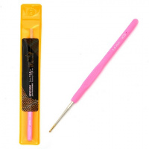 | MAXW.8203 | 408.79 |  |  | Изображение
 | Крючки для вязания Maxwell Gold односторонние с золотой головкой арт.MAXW.8203, 1,5 мм, никель/розов |  |  |  | 408.79 | упак | 4 | Изображение
 | Крючки для вязания арт.ТВ-CH03 Maxwell - 1 1,6мм цв.никель упак.12 шт. | Крючки для вязания арт.ТВ-CH03 Maxwell - 1 1,6мм цв.никель упак.12 шт. | 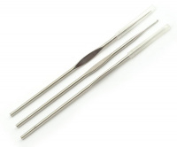 | ТВ.КРЧ.CH03.MXW.1,6 | 112.45 |  |  | Изображение
 | Крючки для вязания арт.ТВ-CH03 Maxwell - 1 1,6мм цв.никель упак.12 шт. |  |  |  | 112.45 | упак | 48 | Изображение
 | Крючки для вязания арт.ТВ-CH03 Maxwell - 3 1,3мм цв.никель упак.12 шт. | Крючки для вязания арт.ТВ-CH03 Maxwell - 3 1,3мм цв.никель упак.12 шт. |  | ТВ.КРЧ.CH03.MXW.1,3 | 112.45 |  |  | Изображение
 | Крючки для вязания арт.ТВ-CH03 Maxwell - 3 1,3мм цв.никель упак.12 шт. |  |  |  | 112.45 | упак | 45 | Изображение
 | Крючки для вязания арт.ТВ-CH03 Maxwell - 5, №1,1мм цв.никель упак.12 шт. | Крючки для вязания арт.ТВ-CH03 Maxwell - 5, №1,1мм цв.никель упак.12 шт. |  | ТВ-СН-03 | 118.50 |  |  | Изображение
 | Крючки для вязания арт.ТВ-CH03 Maxwell - 5, №1,1мм цв.никель упак.12 шт. |  |  |  | 118.50 | упак | 15 | Изображение
 | Крючки для вязания арт.ТВ-CH03 Maxwell - 6 1,0мм цв.никель упак.12 шт. | Крючки для вязания арт.ТВ-CH03 Maxwell - 6 1,0мм цв.никель упак.12 шт. | 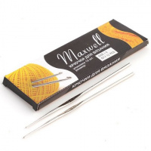 | ТВ.КРЧ.CH03.MXW.1,0 | 112.45 |  |  | Изображение
 | Крючки для вязания арт.ТВ-CH03 Maxwell - 6 1,0мм цв.никель упак.12 шт. |  |  |  | 112.45 | упак | 3 | Изображение
 | Крючки для вязания арт.ТВ-CH03 Maxwell - 8 0,9мм цв.никель упак.12 шт. | Крючки для вязания арт.ТВ-CH03 Maxwell - 8 0,9мм цв.никель упак.12 шт. | 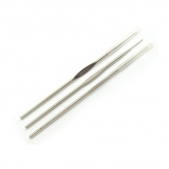 | ТВ.КРЧ.CH03.MXW.0,9 | 112.45 |  |  | Изображение
 | Крючки для вязания арт.ТВ-CH03 Maxwell - 8 0,9мм цв.никель упак.12 шт. |  |  |  | 112.45 | упак | 28 | Изображение
 | Крючки для вязания арт.ТВ-CH03 Maxwell 0,7мм цв.никель упак.12 шт. | Крючки для вязания арт.ТВ-CH03 Maxwell 0,7мм цв.никель упак.12 шт. | 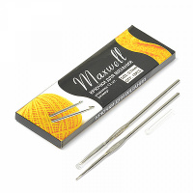 | ТВ.КРЧ.CH03.MXW.0,7 | 112.45 |  |  | Изображение
 | Крючки для вязания арт.ТВ-CH03 Maxwell 0,7мм цв.никель упак.12 шт. |  |  |  | 112.45 | упак | 3 | Изображение
 | Крючки для вязания арт.ТВ-CH03 Maxwell 1,2мм цв.никель упак.12 шт. | Крючки для вязания арт.ТВ-CH03 Maxwell 1,2мм цв.никель упак.12 шт. | 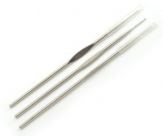 | ТВ.КРЧ.CH03.MXW.1,2 | 112.45 |  |  | Изображение
 | Крючки для вязания арт.ТВ-CH03 Maxwell 1,2мм цв.никель упак.12 шт. |  |  |  | 112.45 | упак | 37 | Изображение
 | Крючки для вязания арт.ТВ-CH03 Maxwell 2,3мм цв.никель упак.12 шт. | Крючки для вязания арт.ТВ-CH03 Maxwell 2,3мм цв.никель упак.12 шт. | 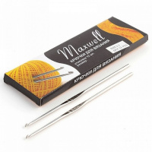 | ТВ.КРЧ.CH03.MXW.2,3 | 112.45 |  |  | Изображение
 | Крючки для вязания арт.ТВ-CH03 Maxwell 2,3мм цв.никель упак.12 шт. |  |  |  | 112.45 | упак | 12 | Изображение
 | Крючки для вязания арт.ТВ-CH03 Maxwell АССОРТИ (0.6mm-1.6mm) цв.никель упак.12шт. | Крючки для вязания арт.ТВ-СН-01 Maxwell АССОРТИ двусторон. цв.никель упак.12шт. |  | ТВ.КРЧ.CH03.MXW.АСС | 115.70 |  |  | Изображение
 | Крючки для вязания арт.ТВ-CH03 Maxwell АССОРТИ (0.6mm-1.6mm) цв.никель упак.12шт. |  |  |  | 115.70 | упак | 48 | Изображение
 | Крючок алюминевый с резиновой ручкой арт.TB.AL-REZ10 D 4,5мм, 10 шт/упак | Крючок алюминевый с резиновой ручкой арт.TB.AL-REZ10 D 4,5мм, 10 шт/упак | 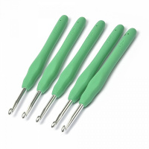 | TB.AL-REZ10 | 409.50 |  |  | Изображение
 | Крючок алюминевый с резиновой ручкой арт.TB.AL-REZ10 D 4,5мм, 10 шт/упак |  |  |  | 409.50 | упак | 18 | Изображение
 | Крючок алюминевый с резиновой ручкой арт.TB.AL-REZ11 D 5мм, 10 шт/упак | Крючок алюминевый с резиновой ручкой арт.TB.AL-REZ11 D 5мм, 10 шт/упак | 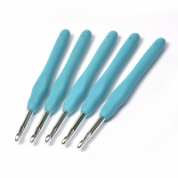 | TB.AL-REZ11 | 429.00 |  |  | Изображение
 | Крючок алюминевый с резиновой ручкой арт.TB.AL-REZ11 D 5мм, 10 шт/упак |  |  |  | 429.00 | упак | 8 | Изображение
 | Крючок алюминевый с резиновой ручкой арт.TB.AL-REZ12 D 5,5мм, 10 шт/упак | Крючок алюминевый с резиновой ручкой арт.TB.AL-REZ12 D 5,5мм, 10 шт/упак | 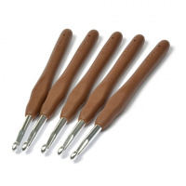 | TB.AL-REZ12 | 435.50 |  |  | Изображение
 | Крючок алюминевый с резиновой ручкой арт.TB.AL-REZ12 D 5,5мм, 10 шт/упак |  |  |  | 435.50 | упак | 28 | Изображение
 | Крючок алюминевый с резиновой ручкой арт.TB.AL-REZ13 D 6мм, 10 шт/упак | Крючок алюминевый с резиновой ручкой арт.TB.AL-REZ13 D 6мм, 10 шт/упак | 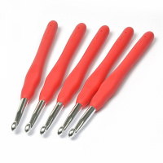 | TB.AL-REZ13 | 461.50 |  |  | Изображение
 | Крючок алюминевый с резиновой ручкой арт.TB.AL-REZ13 D 6мм, 10 шт/упак |  |  |  | 461.50 | упак | 3 | Изображение

